Sheet1
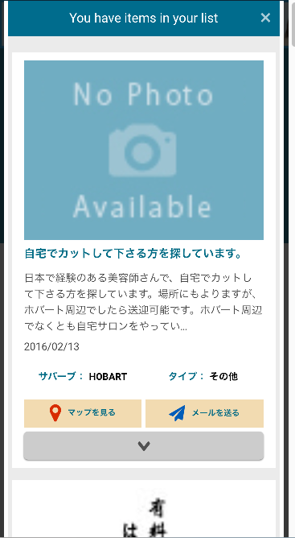

ブックマークの表示画面にも、しおりマーク（ブックマークボタン）を表示させて、ブックマークの解除（削除）ができるようにしたい

